DIGEST Spot
LINE NEWS DIGEST Spot 入稿フォーマット

■掲載イメージ
公式アカウント リッチメッセージ
LINE NEWS内記事

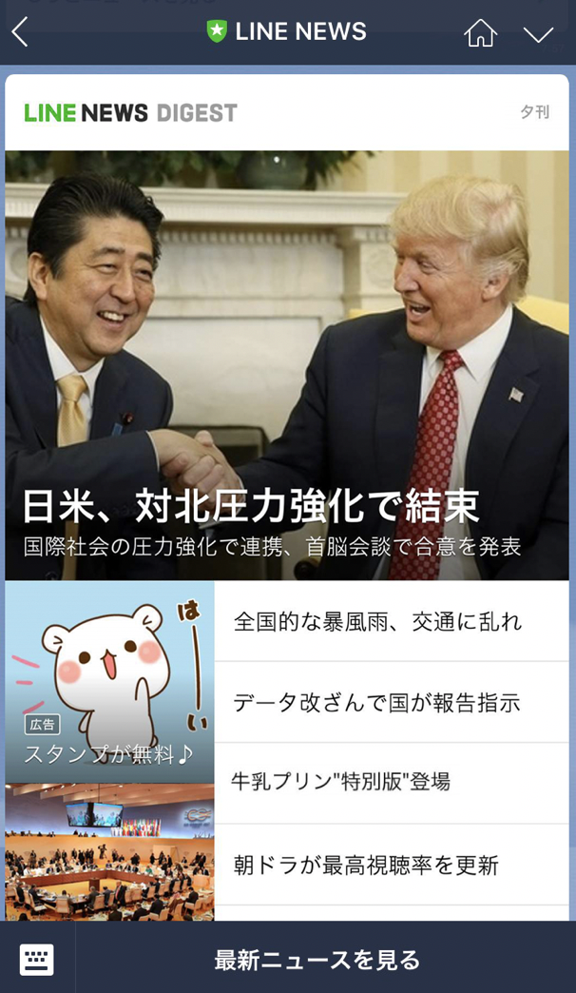
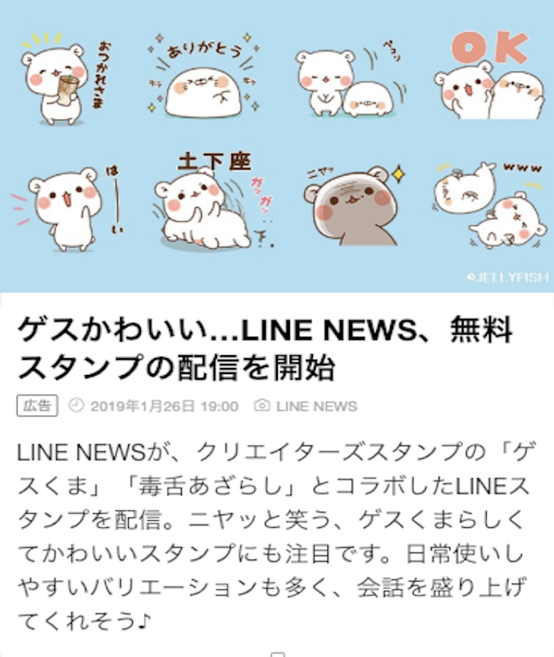
3

4

6
5

1

7
2
8

■入稿リスト
 |  | のセル内に必要事項をご記入ください。

No | 項目 | フォーマット |  | レギュレーション | 補足 | 記入欄 |  | check | 文字制限
① | 画像 | PNG または JPG | 必須 | 縦640px × 横640px | 別途PNGまたはJPG形式で1点提出ください。 ※詳細は下記「DIGEST Spot 画像入稿レギュレーションおよびガイドライン」をご確認ください。 https://workers-hub.ent.box.com/file/1348022368741 | ファイル名を記入ください。 |  | - | -
 | 見出し | text | 不要 | 全角8文字以内 | テキスト枠をご希望の場合、こちらの位置での掲載はありません | 見出しの編集権はLINEに帰属するため入稿は不要です。 |  | -
② | 見出し | text | 不要 | 全角12文字以内 | 画像枠をご希望の場合、こちらの位置での掲載はありません | 見出しの編集権はLINEに帰属するため入稿は不要です。 |  | - | -
③ | 画像 | PNG または JPG | 必須 | 縦360px × 横640px | 別途PNGまたはJPG形式で1点提出ください。 ※詳細は下記「DIGEST Spot 画像入稿レギュレーションおよびガイドライン」をご確認ください。 https://workers-hub.ent.box.com/file/1348022368741 | ファイル名を記入ください。 |  | - | -
④ | 見出し | text | 不要 | 全角27文字以内 |  | 見出しの編集権はLINEに帰属するため入稿は不要です。 |  | - | -
⑤ | 画像クレジット | text | 必須 | 最大15文字 |  | 画像クレジットを記入ください。 |  | 15 | 15
⑥ | 本文 | text | 不要 | 最大300文字 ※提供社名含む |  | 本文の編集権はLINEに帰属するため入稿は不要です。 |  | - | -
⑦ | 提供社名 | text | 必須 | 最大15文字 | ・半角、全角、スペースすべて１文字としてカウント。 ※「株式会社」など社種の表記は省略。 | 提供社名を記入ください。 |  | 12 | 15
⑧ | 遷移先ページタイトル | text | 必須 | 最大18文字以内 | ・半角、全角、スペースすべて１文字としてカウント。 例)XXXキャンペーンサイト、XXXX公式サイト | 遷移先ページタイトルを記入ください。 |  | 18 | 18
⑨ | 遷移先URL | text | 必須 | 入稿されたURLを弊社にて短縮URLに変換して掲載いたします。 (lin.eeドメイン形式) 計測用URLの入稿も可となります。 |  | URLを記入ください。 |  | - | -
⑩ | 権利処理に関する同意 | ー | 必須 | 入稿された素材の手配および、誘導先において使用される素材に関する権利処理（JASRAC等著作権管理団体への支払いを含む）は、広告主様側でのご対応をお願いいたします。 |  |  | 同意する | - | -
昼刊（12時ごろ）
夕刊（18時ごろ）
夜刊（22時ごろ）
⑪ | 配信日 | ー | 必須 | 配信日をご記入ください。配信時間は昼刊、夕刊、夜刊のいずれかをご指定ください。 |  | yyyy/mm/dd |  | - | -

入稿期限 |  | 10営業日前 17時まで ※土日祝日配信枠の場合は12営業日前 17時まで |  |  |  | 配信時間について： 配信時の混雑緩和のため、昼刊は12時の前後10分ごろ、夕刊は18時の前後10分ごろ、夜刊は22時の前後10分ごろから順次配信開始しております。ただし、ユーザー毎に通信環境や混雑状況によってはメッセージ到達まで数分遅延する可能性が御座いますがご了承ください。
入稿先 |  | sales_media_submit@linecorp.com

Video Option
LINE NEWS DIGEST Spot Video Option 入稿フォーマット

■掲載イメージ
公式アカウント リッチメッセージ
LINE NEWS内記事

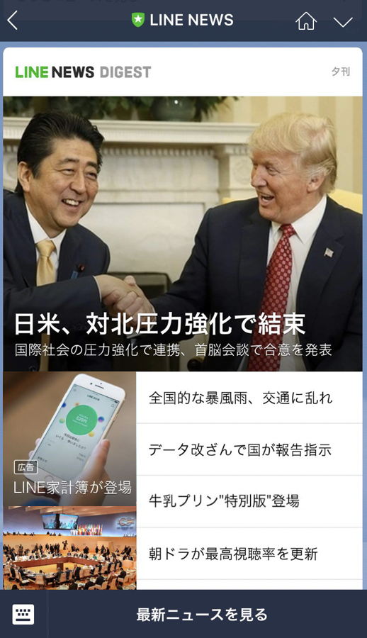
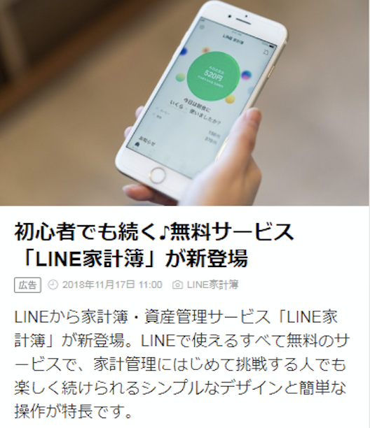
3

4
5
6

1

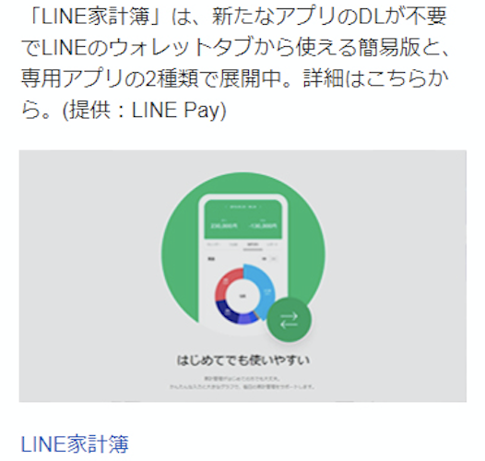
2
7

8

9

■入稿リスト
 |  | のセル内に必要事項をご記入ください。

No | 項目 | フォーマット |  | レギュレーション | 補足 | 記入欄 |  | check | 文字制限
① | 画像 | PNG または JPG | 必須 | 縦640px × 横640px | 別途PNGまたはJPG形式で1点提出ください。 ※詳細は下記「DIGEST Spot 画像入稿レギュレーションおよびガイドライン」をご確認ください。 https://workers-hub.ent.box.com/file/1348022368741 | ファイル名を記入ください。 |  | - | -
 | 見出し | text | 不要 | 全角8文字以内 | テキスト枠をご希望の場合、こちらの位置での掲。載はありません。 | 見出しの編集権はLINEに帰属するため入稿は不要です。 |  | -
② | 見出し | text | 不要 | 全角12文字以内 | 画像枠をご希望の場合、こちらの位置での掲載はありません。 | 見出しの編集権はLINEに帰属するため入稿は不要です・ |  | - | -
③ | 画像 | PNG または JPG | 必須 | 縦360px × 横640px | 別途PNGまたはJPG形式で1点提出ください。 ※詳細は下記「DIGEST Spot 画像入稿レギュレーションおよびガイドライン」をご確認ください。 https://workers-hub.ent.box.com/file/1348022368741 | ファイル名を記入ください。 |  | - | -
④ | 見出し | text | 不要 | 全角27文字以内 |  | 見出しの編集権はLINEに帰属するため入稿は不要です。 |  | - | -
⑤ | 画像クレジット | text | 必須 | 最大15文字 |  | 画像クレジットを記入ください。 |  | 15 | 15
⑥ | 本文 | text | 不要 | 最大300文字 ※提供社名含む |  | 本文の編集権はLINEに帰属するため入稿は不要です。 |  | - | -
⑦ | 提供社名 | text | 必須 | 最大15文字 | 半角、全角、スペースすべて１文字としてカウント。 ※「株式会社」など社種の表記は省略。 | 提供社名を記入ください。 |  | 12 | 15
⑧ | 動画ファイル | mpeg4 （MP4） | 必須 | 縦720px 横1280px | 50MB以内 ※音声有りの状態でご入稿ください。 ※別紙入稿規定をご確認ください | ファイル名を記入ください。
⑨ | 遷移先ページタイトル | text | 必須 | 最大18文字以内 | 半角、全角、スペースすべて１文字としてカウント。 例)XXXキャンペーンサイト、XXXX公式サイト | 遷移先ページタイトルを記入ください。 |  | 18 | 18
⑩ | 遷移先URL | text | 必須 | 入稿されたURLを弊社にて短縮URLに変換して掲載いたします。 (lin.eeドメイン形式) 計測用URLの入稿も可となります。 |  | URLを記入ください。 |  | - | -
⑪ | JASRAC許諾番号 | text | 必須 | 対象楽曲を使用している場合、配信日前日までに JASRACへインターネットCM配信利用申込書を提出してください。 |  | JASRAC許諾番号を記入ください。
⑫ | 権利処理に関する同意 | ー | 必須 | 入稿された素材の手配および、誘導先において使用される素材に関する権利処理（JASRAC等著作権管理団体への支払いを含む）は、広告主様側でのご対応をお願いいたします。 |  |  | 同意する | - | -
昼刊（12時ごろ）
夕刊（18時ごろ）
夜刊（22時ごろ）
⑬ | 配信日 | ー | 必須 | 配信日をご記入ください。配信時間は昼刊、夕刊、夜刊のいずれかをご指定ください。 |  | yyyy/mm/dd |  | - | -

入稿期限 |  | 10営業日前 17時まで ※土日祝日配信枠の場合は12営業日前 17時まで |  |  |  | 配信時間について： 配信時の混雑緩和のため、昼刊は12時の前後10分ごろ、夕刊は18時の前後10分ごろ、夜刊は22時の前後10分ごろから順次配信開始しております。ただし、ユーザー毎に通信環境や混雑状況によってはメッセージ到達まで数分遅延する可能性が御座いますがご了承ください。
入稿先 |  | sales_media_submit@linecorp.com

